벤포드 분석
분석 계정과목: | 60_미지급금(25300)
금액 기준열: | 대변

벤포드 법칙 분석 결과
첫째 자리 수 | 실제 건수 | 실제 분포 (%) | 벤포드 분포 (%) | 차이 (%)
1 | 5518 | 31.2 | 30.1 | 1.1
2 | 3149 | 17.8 | 17.6 | 0.2
3 | 2169 | 12.3 | 12.5 | -0.2
4 | 1697 | 9.6 | 9.7 | -0.1
5 | 1408 | 8 | 7.9 | 0.1
6 | 1051 | 6 | 6.7 | -0.7
7 | 1020 | 5.8 | 5.8 | 0
8 | 823 | 4.7 | 5.1 | -0.4
9 | 828 | 4.7 | 4.6 | 0.1

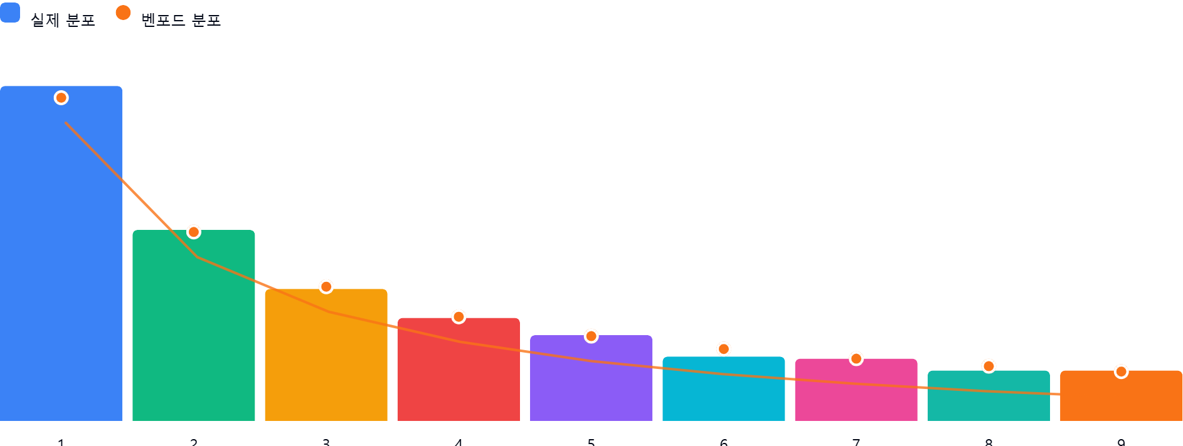

AI 감사인 의견
## 벤포드 법칙 분석 결과 검토 보고서

숙련된 회계 감사인의 관점에서 귀하가 제공하신 '60_미지급금(25300)' 계정에 대한 벤포드 법칙 분석 결과를 다음과 같이 검토하였습니다.

---

### 1. 전반적 평가
본 분석 대상인 17,663건의 데이터는 벤포드 법칙(Benford's Law)의 이론적 분포를 **매우 높은 수준으로 따르고 있습니다.**

* **적합성 판단**: 첫째 자리 수(First Digit) 기준, 실제 분포와 이론적 분포 간의 차이가 대부분 ±1.1% 이내로 매우 미미합니다. 이는 데이터가 인위적으로 조작되거나 특정 숫자에 편향되지 않고, 자연스러운 비즈니스 거래의 흐름을 반영하고 있음을 시사합니다.
* **결론**: 데이터의 신뢰도는 전반적으로 양호한 것으로 판단됩니다.

---

### 2. 특이사항 분석
요구하신 '차이가 5% 이상인 수'를 확인한 결과:
* **분석 결과**: 차이가 5%를 초과하는 숫자는 **존재하지 않습니다.**
* 가장 큰 차이를 보이는 숫자는 '1'로, 이론치 대비 **+1.1%**의 편차를 보이고 있습니다. 이는 대규모 데이터셋에서 흔히 발생할 수 있는 정상적인 변동 범위 내에 해당합니다.
* **잠재적 위험**: 벤포드 법칙 분석상 이상 징후(Abnormal pattern)로 간주할 만한 유의미한 편향은 발견되지 않았습니다. 따라서 해당 계정과목에서 인위적인 금액 조정이나 분식 회계의 흔적은 관찰되지 않습니다.

---

### 3. 권고사항
현재 데이터의 분포는 매우 건전하지만, 더 정밀한 감사 품질 확보를 위해 다음의 추가 절차를 권고합니다.

1. **둘째 자리 수(Second Digit) 분석**: 첫째 자리뿐만 아니라 둘째 자리 분석을 병행하십시오. 간혹 의도적으로 특정 금액대를 맞추기 위한 분식 시도(예: 승인 절차를 피하기 위한 특정 금액 이하 분할 등)는 첫째 자리보다 둘째 자리에서 더 쉽게 포착됩니다.
2. **이상치(Outlier) 개별 검토**: 벤포드 법칙은 전체적인 패턴을 파악하는 데 효과적이나, 소수의 큰 금액(고액 거래)은 벤포드 법칙을 크게 왜곡할 수 있습니다.
* **고액 거래 추출**: 전체 데이터 중 상위 1%~5%에 해당하는 고액 건에 대해서는 건별 승인 절차, 증빙 적정성, 거래 상대방의 타당성 등을 샘플링하여 실물 검증을 수행하십시오.
3. **빈도수 분석(Round Number Analysis)**: 10,000, 50,000 등 '0'으로 끝나는 정수(Round number)의 비중이 비정상적으로 높지 않은지 확인하십시오. 인위적으로 입력된 데이터는 벤포드 법칙을 따르더라도 정수 단위로 딱 떨어지는 경우가 많습니다.
4. **시계열 분석**: 데이터의 발생 시점(월말, 분기말 등)에 따라 특정 숫자의 빈도가 급격히 변하는지 추세를 확인하여, 결산기에 임박한 비정상적인 거래 발생 여부를 추가로 점검할 것을 권장합니다.

---
**총평:** 분석된 미지급금 데이터는 자연스러운 분포를 보이고 있어 회계적 오류나 부정의 징후는 낮아 보입니다. 위 권고드린 정밀 분석 단계를 보완한다면 더욱 견고한 감사 조서를 구축할 수 있을 것입니다.

